Sheet1
序号 | 物品 | 规格型号 | CAS号 | 参考厂家 | 数量 | 单位 | 备注 | 价格 | 总价 | 供货期限
1 | 一次性无粉乳胶手套 | 100只/盒，尺码：M |  |  | 10 | 盒 | 称量样品及实验前处理使用
2 | 一次性无粉乳胶手套 | 100只/盒，尺码：XL |  |  | 10 | 盒 | 称量样品及实验前处理使用
3 | 液相小瓶 | 1.5ml |  |  | 50 | 盒 | 液相色谱进样分析使用
4 | 一次性吸管 | 5mL |  | 康健 | 5 | 盒 | 样品前处理使用
5 | 液相进样瓶盖（预开口） | 9mm |  |  | 50 | 盒 | 液相色谱进样分析使用
6 | 霉菌和酵母计数定量质控样品 |  |  |  | 1 | 支
7 | 引物和探针 |  |  | TAKARA | 1 | 套 | 见附页
8 | 柱螺母 | 5181-8830 | Agilent |  | 10 | 个
9 | 点样毛细管 | 2ul |  |  | 2 | 盒
10 | 活性炭口罩 | 四层构造，活性炭，50支/盒 | doctormask |  | 30 | 盒
11 | 培养皿 | 150mm |  |  | 20 | 个
12 | 培养皿 | 200mm |  |  | 20 | 个
13 | 二氧化碳气体检测管 |  |  |  | 2 | 根
14 | 一氧化碳气体检测管 |  |  |  | 2 | 根
15 | 水分检测管 |  |  |  | 2 | 根
16 | 美国药典标准比色液（溶液颜色检查项） |  |  |  | 1 | 套
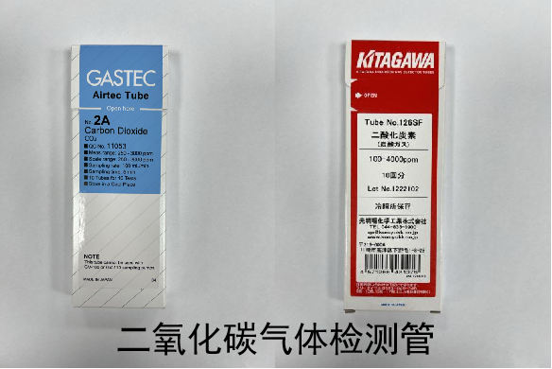
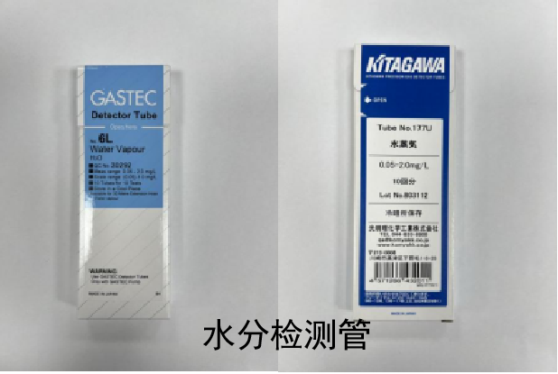
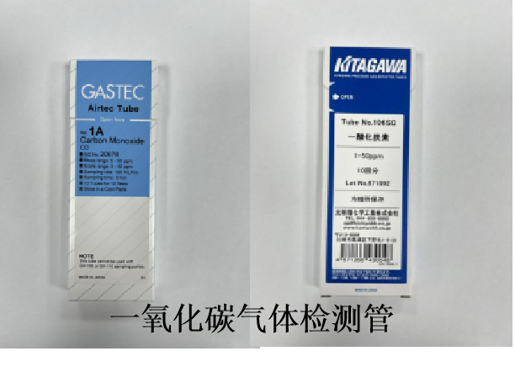
17 | 2025版中国药典标准比色液（溶液颜色检查项） |  |  |  | 1 | 套
18 | 塑料漏斗 | 上面直径80,下面直径10 |  |  | 30 | 支
19
20 | 三角容量瓶 | 无色10mL，带证 |  | 天沪 | 30 | 个
21 | 三角容量瓶 | 无色25mL，带证 |  | 天沪 | 60 | 个
22 | 三角容量瓶 | 无色50mL，带证 |  | 天沪 | 60 | 个
23 | 称量漏斗 | 30061260 |  | 梅特勒 | 1 | 盒
24 | 2.5mL注射器 | 200支/盒 |  |  | 5 | 盒
25 | 分液漏斗 | 125mL，玻璃活塞，GL25 |  |  | 30 | 个
26 | 蒸发皿 | 直径90mm |  |  | 60 | 个
27 | 量入式量筒（需标定） | 1ml | / | / | 5 | 个
28 | 量入式量筒（需标定） | 2ml | / | / | 5 | 个
29 | 一次性使用塑料刻度吸管 | 5ml/支，300支/包 | / | corning | 10 | 包
30 | 自封袋 | 10号加厚 | / | / | 100 | 个
31 | 冻存盒 | 100格 |  |  | 20 | 个
32 | 微量离心管 | 1.5ml | / | Eppendorf | 5 | 盒
33 | 色谱柱 | ACQUITY UPLC BEH C18色谱柱 | 1.7μm,2.1×100 mm | 美国Waters公司 | 1 | 支
34 | 薄层板 | 硅胶G板，20×20 |  | Merk | 1 | 箱
35 | 氧电池 | 适配Maxtec厂家MAXO2＋氧浓度检测仪 | / | / | 2 | 个 | 氧浓度检测仪配套耗材
36 | 转接头 | 国标二孔转三孔 | / | / | 2 | 个 | 用于电气安全实验
37 | 置物架 | 尺寸：深0.43m 宽1.9m 高2.0m，结构：下层抽屉，上层开放格 | / | / | 1 | 个 | 电磁兼容实验配件存放架
38 | 连接器4毫米灯笼头 | 2米，2.5平方（红色、黑色、蓝色各5个） | / | / | 15 | 个 | 用于电磁兼容实验
39 | 连接器4毫米香蕉头 | 2米，2.5平方（红色、黑色、蓝色各5个） | / | / | 15 | 个 | 用于电磁兼容实验
40 | 鳄鱼夹 | 开口10mm（红色、黑色、蓝色各5个） | / | / | 15 | 个 | 用于电磁兼容实验
41 | 鳄鱼夹 | 开口20mm（红色、黑色、蓝色各5个） | / | / | 15 | 个 | 用于电磁兼容实验
42 | 电源线 | 250V 10A 器具耦合器 三插 | / | / | 1 | 根 | 用于电气安全实验
43 | 绝缘胶带 | 宽度5cm | / | / | 10 | 卷 | 用于电气安全实验
44 | 压力表接头 | 304不锈钢，20×1.5-φ6 | / | / | 2 | 个 | 与压力表配套使用
45 | 液相色谱柱 | Sugar-D For Poria 5um 4.6*250mm | 货号：22875-51 | COSMOSIL(科思美析） | 1 | 根
46 | AluI (10 U/μL) | 600U/支 | 货号：ER0011 | Thermo Scientific | 2 | 支
47 | 一次性注射器 | 10mL |  |  | 20 | 盒
48 | 脱脂棉球 | 0.3g/个，500g/袋 |  |  | 5 | 袋
49 | 一次性注射器的0.22um有机过滤头有机相 | 直径13mm,100/盒 |  |  | 1 | 盒
50 | MBT Biotarget 96/一次性靶盘 |  |  | BKMAMLAB | 10 | 包 | 质谱鉴定需要用
51 | 一次性塑料采样棒/接种环 | 10ul |  | 广东环凯 | 1 | 箱 | 微生物检验需要用
52 | 连接管 | 5个/包 |  | 岛津 | 4 | 包 | 货号：221-38102-91，用于GC-2030，用于连接毛细管柱
53 | 移液器头 | 2 – 200 µL, 53 mm，1,000 个 (2 包 × 500 个) |  | Eppendorf | 2 | 包 | 目录编号：0030000870，样品溶液配制用
54 | 冻存盒 | 100格 |  |  | 20 | 个
55 | 微量离心管 | 1.5ml | / | Eppendorf | 5 | 盒
56 | 色谱柱 | ACQUITY UPLC BEH C18色谱柱 | 1.7μm,2.1×100 mm | 美国Waters公司 | 1 | 支
57 | 薄层板 | 硅胶G板，20×20 |  | Merk | 1 | 箱
58 | 聚酰胺薄膜 | 20×10 |  | Merk | 1 | 箱
59 | 葡萄糖芫菁芥素钾 | 10mg | 245550-57-6 |  | 3 | 支
60 | 玻璃仪器放置架（3层） | 1米高，50cm长，30cm宽 |  |  | 2 | 个
61 | 平底蒸发皿 | 直径60、90mm |  |  | 各100个
62 | 250ml锥形瓶 |  |  |  | 50个
63 | 100ml锥形瓶 |  |  |  | 100个
64 | 液相色谱柱 | 规格型号：Sugar-D 5um 4.6*250mm 货号：05397-51 |  | 日本半井柱式协会 | 2根 |  | 急用
65 | 保鲜袋（摩飞保鲜机配件） | MR1074，适配摩飞真空保鲜机MR1118， |  |  | 30卷
66 | 液相色谱柱：Caprisil Hexyl-Phenyl （苯基-己基柱） | 5μm 100Å 250mm×4.6mm | 货号：CE553-HP | 品牌：漠迩化学 | 1 | 根
67 | 细胞培养瓶 康宁 | 25cm2/个，20个/包，10包/箱 | / |  | 3 | 箱
68 | 高密度聚乙烯 | / | / |  | 3 | 盒 | 需要证书
69 | 移液枪 | 10mL，带检定证书 | / |  | 1 | 只 | eppend
70 | 10mL移液枪头 | 100只/包 | / |  | 3 | 包 | eppend
71 | 手术剪刀直尖 | 规格：14cm直尖 | / |  | 8 | 把 | 金钟
72 | 康宁加样槽4870 | 5个/包，200个/箱 | / |  | 2 | 箱
73 | 一次性使用真空采血管 | 100支/盒 ，5mL | / |  | 3 | 盒
74 | 一次性吸管 | 3mL，100支/包 | / |  | 6 | 包 | 独立无菌包装
75 | 水银温度计 | 0-50℃，分度0.1，需检定 | / |  | 2 | 个
76 | 长袖实验服 | 女式XL，男式XXXL | / |  | 8 | 件 | 女式XL 5件，男式XXXL3件
77 | 一次性丁腈手套 | 100只/盒，尺码：L |  |  | 10 | 盒 | 称量样品及实验前处理使用
78 | 一次性针式滤膜 | 13mm，0.22um有机系 |  |  | 10 | 盒 | 实验前处理使用（GREEN MALL有机）
79 | 一次性针式滤膜 | 13mm，0.45um，GREEN MALL聚四氟乙烯PTFE |  |  | 40 | 盒 | 实验前处理使用（GREEN MALL水系）
80 | 纽扣电池 | CR2032,3V |  |  | 3 | 颗 | 冰箱温度记录表使用
81 | 一次性塑料培养皿 | 90mm*20mm10个/袋 500个/箱 |  | 比克曼 | 8 | 箱 | 加急
82 | 氘灯 | 2140-0820 | / | 安捷伦；适配Agilent 1260 | 个 | 1
83 | 活性炭口罩 | 四层构造，活性炭，50支/盒 |  | doctormask | 10 | 盒 | 需每支独立包装
84 | 无菌滤芯吸头/枪头（透明） | 5mL小口，200个/包 | / | 比克曼 | 5 | 包
85 | 胎牛血清（FBS） | 100ml/瓶 | 厂家货号：SD0200 | 上海启达生物 | 1 | 瓶 | 支原体检查扩项用 加急
86 | 中国药典2025年版标准比色液（溶液颜色检查项） | 套 |  | 上海东方药品科技实业有限公司 | 1 | 套 | 符合中国药典2025年版规定（新版药典溶液颜色检查项用标准比色液）

报价时请注明规格或包装规格，例如：“此单价为1支，10mg/支”；“此单价为1包，10个/包或此单价为1箱，200个/箱。
请严格按照科室提供的货号、品牌及数量进行报价，不得拆分，不得随意更改品牌。
标准品的采购如果科室未注明是液体的，均以固体标准品报价，否则后果由中标方承担。
科室未注明品牌的，报价时请标注品牌及型号。
若报价单中空缺项较多，则该司报价不予比价。
中标后，请按合同中供货时间及时供货，需送货上门，否则后果由中标方承担。
请将报价单以PDF格式（同时附一份EXCEL格式），PDF需盖章并留联系电话，于2025年11月20日9:30前发至邮箱：sysyhccg@163.com

